131. アルコール販売量（年間１人当たり）
131. アルコール販売量（年間１人当たり）

 | 時点 2023(R5)年度（毎年）
 | 単位 ℓ |  |  |  |  |  |  |  | 偏差値 |  | 42.9
順位 |  | 都道府県名 |  | 数 値 |  |  | 順位 | 都道府県名 |  | 数 値

 |  | 0 | 全 国 |  | 62.9 | 0.0 | 24 | 0 | 山 梨 |  | 60.6
1 |  | 0 | 東 京 |  | 86.1 | 0.0 | 25 | 0 | 長 野 |  | 60.1
2 |  | 0 | 沖 縄 |  | 84.8 | 0.0 | 26 | 0 | 福 岡 |  | 59.5
3 |  | 0 | 秋 田 |  | 83.4 | 0.0 | 27 | 0 | 島 根 |  | 59.3
4 |  | 0 | 富 山 |  | 82.6 | 0.0 | 28 | 0 | 愛 媛 |  | 58.8
5 |  | 0 | 青 森 |  | 81.2 | 0.0 | 29 | 0 | 佐 賀 |  | 58.6
6 |  | 0 | 高 知 |  | 77.9 | 0.0 | 30 | 0 | 香 川 |  | 58.5
7 |  | 0 | 宮 崎 |  | 74.8 | 0.0 | 31 | 0 | 神奈川 |  | 58.3
8 |  | 0 | 北海道 |  | 72.4 | 0.0 | 31 | 0 | 徳 島 |  | 58.3
8 |  | 0 | 新 潟 |  | 72.4 | 0.0 | 33 | 0 | 福 井 |  | 58.1
10 |  | 0 | 岩 手 |  | 71.7 | 0.0 | 34 | 0 | 長 崎 |  | 57.9
11 |  | 0 | 大 阪 |  | 68.9 | 0.0 | 35 | 0 | 兵 庫 |  | 57.8
12 |  | 0 | 鹿児島 |  | 68.1 | 0.0 | 36 | ◎ | 千 葉 |  | 56.3
13 |  | 0 | 京 都 |  | 67.7 | 0.0 | 37 | 0 | 茨 城 |  | 55.6
14 |  | 0 | 山 形 |  | 66.4 | 0.0 | 38 | 0 | 三 重 |  | 55.2
15 |  | 0 | 宮 城 |  | 65.9 | 0.0 | 39 | 0 | 埼 玉 |  | 54.8
16 |  | 0 | 和歌山 |  | 65.8 | 0.0 | 40 | 0 | 群 馬 |  | 54.3
17 |  | 0 | 福 島 |  | 64.7 | 0.0 | 41 | 0 | 栃 木 |  | 54.2
18 |  | 0 | 鳥 取 |  | 63.1 | 0.0 | 42 | 0 | 岐 阜 |  | 54.1
18 |  | 0 | 大 分 |  | 63.1 | 0.0 | 42 | 0 | 静 岡 |  | 54.1
20 |  | 0 | 広 島 |  | 62.0 | 0.0 | 44 | 0 | 愛 知 |  | 53.1
21 |  | 0 | 熊 本 |  | 61.8 | 0.0 | 45 | 0 | 岡 山 |  | 52.8
22 |  | 0 | 石 川 |  | 61.5 | 0.0 | 46 | 0 | 奈 良 |  | 46.7
23 |  | 0 | 山 口 |  | 60.8 | 0.0 | 47 | 0 | 滋 賀 |  | 45.2
アルコール販売量 （年間1人当たり）
北海道 | 72.4
青 森 | 81.2
岩 手 | 71.7
宮 城 | 65.9
秋 田 | 83.4
山 形 | 66.4
福 島 | 64.7
茨 城 | 55.6
栃 木 | 54.2
群 馬 | 54.3
埼 玉 | 54.8
千 葉 | 56.3
東 京 | 86.1
神奈川 | 58.3
新 潟 | 72.4
富 山 | 82.6
石 川 | 61.5
福 井 | 58.1
山 梨 | 60.6
長 野 | 60.1
岐 阜 | 54.1
静 岡 | 54.1
愛 知 | 53.1
三 重 | 55.2
滋 賀 | 45.2
京 都 | 67.7
大 阪 | 68.9
兵 庫 | 57.8
奈 良 | 46.7
和歌山 | 65.8
鳥 取 | 63.1
島 根 | 59.3
岡 山 | 52.8
広 島 | 62
山 口 | 60.8
徳 島 | 58.3
香 川 | 58.5
愛 媛 | 58.8
高 知 | 77.9
福 岡 | 59.5
佐 賀 | 58.6
長 崎 | 57.9
熊 本 | 61.8
大 分 | 63.1
宮 崎 | 74.8
鹿児島 | 68.1
沖 縄 | 84.8

千葉県の推移
令和元年度 | 55.6 | 39
令和2年度 | 56.7 | 34
令和3年度 | 56.1 | 36
令和4年度 | 53.6 | 41
令和5年度 | 56.3 | 36
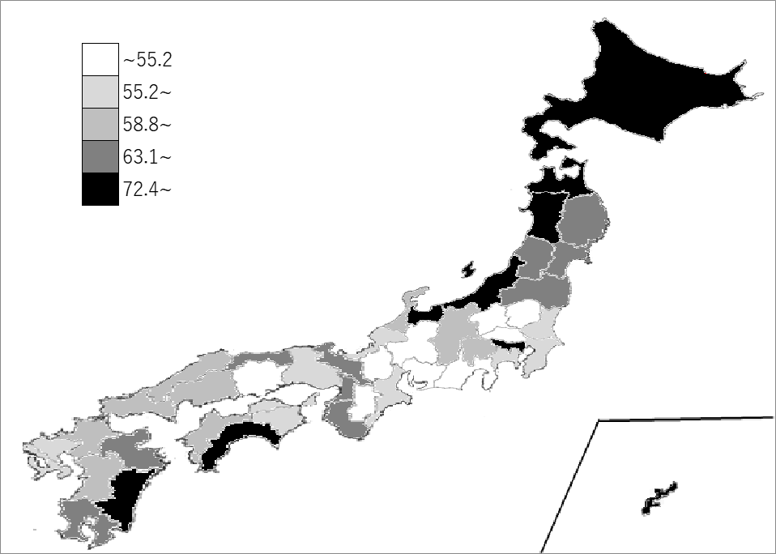

《備 考》 ・資料出所 国税庁「都道府県別販売（消費）数量」 ・算出方法 酒類販売数量÷人口

